상품제안서
우승컵 트로피 / W7)101-특AT101 | 상품코드: S17946

 |  |  |  |  |  |  | 02-713-8555 | www.synergygift.co.kr
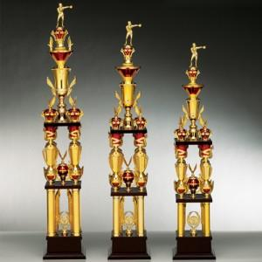

【상세/제작정보】

【인쇄/포장옵션】 | 풀칼라 / 별도문의

【공급단가】 | 수량 | 3~ | 30~ | 50~ | 100~ | 500~
*VAT별도 | 단가 | 122,850원 | 118,300원 | 113,750원 | 109,200원 | 106,470원

【상품 URL】 | https://www.synergygift.co.kr:443/src/goods_detail.php?gdno=7854

